Đăng nhập
TEST CASE

System Name： | HỆ THỐNG ĐẶT MÓN ĂN ONLINE
Module Code： | CR100 - Export to excel
Test requirement: | CR1 -
Pass | 6 | Pending | 1
Fail | 0 | Number of test cases: | -12

ID | Test Case Description | Test Case Procedure | Expected Results |  | Actual Results | Test date | Status | Note

TCL1 | Đăng nhập thành công với username và password đúng | 1. Truy cập trang Đăng nhập 2. Tên đăng nhập: nhập 'trieu05' 3. Mật khẩu: nhập 'Trieu2005' 4. Nhấn nút Đăng nhập | Màn hình sẽ chuyển về Trang chủ, hiển thi tên người dùng, nút Đăng xuất, Giỏ hàng và Lịch sử đơn hàng. |  |  | 2026-05-13 | Pass
TCL2 | Đăng nhập với username không tồn tại | 1. Truy cập trang Đăng nhập 2. Tên đăng nhập: nhập tài khoản chưa được đăng ký (Ví dụ: truongtrieu123) 3. Mật khẩu: nhập bất kỳ 4. Nhấn nút Đăng nhập | Vẫn ở trang Đăng nhập |  |  | 2026-05-13 | Pass
TCL3 | Đăng nhập với mật khẩu sai | 1. Truy cập trang Đăng nhập 2. Tên đăng nhập: trieu05 3. Mật khẩu: nhập bất kỳ không phải là Trieu2005 4. Nhấn nút Đăng nhập | Vẫn ở trang Đăng nhập |  |  | 2026-05-13 | Pass
TCL4 | Đăng nhập với tài khoản bị khóa | (Precondition: Tài khoản bị khóa với tên tài khoản: khtruong1909 và mật khẩu: Khtruong1909) 1. Truy cập trang Đăng nhập 2. Tên đăng nhập: khtruong1909 3. Mật khẩu: Khtruong1909 4. Nhấn nút Đăng nhập | Vẫn ở trang Đăng nhập và hiện thông báo 'Tài khoản hiện tại bị khóa không thể đăng nhập được' ô tài khoản và mật khẩu bị xóa trắng |  |  | 2026-05-13 | Pending
TCL5 | Đăng nhập với tài khoản đang đăng nhập | Precondition: Tài khoản trieu05 đăng được đăng nhập 1. Truy cập trang Đăng nhập 2. Tên đăng nhập: trieu05 3. Mật khẩu: Trieu2005 4. Nhấn nút Đăng nhập | Màn hình sẽ chuyển về Trang chủ, hiển thi tên người dùng, nút Đăng xuất, Giỏ hàng và Lịch sử đơn hàng. | 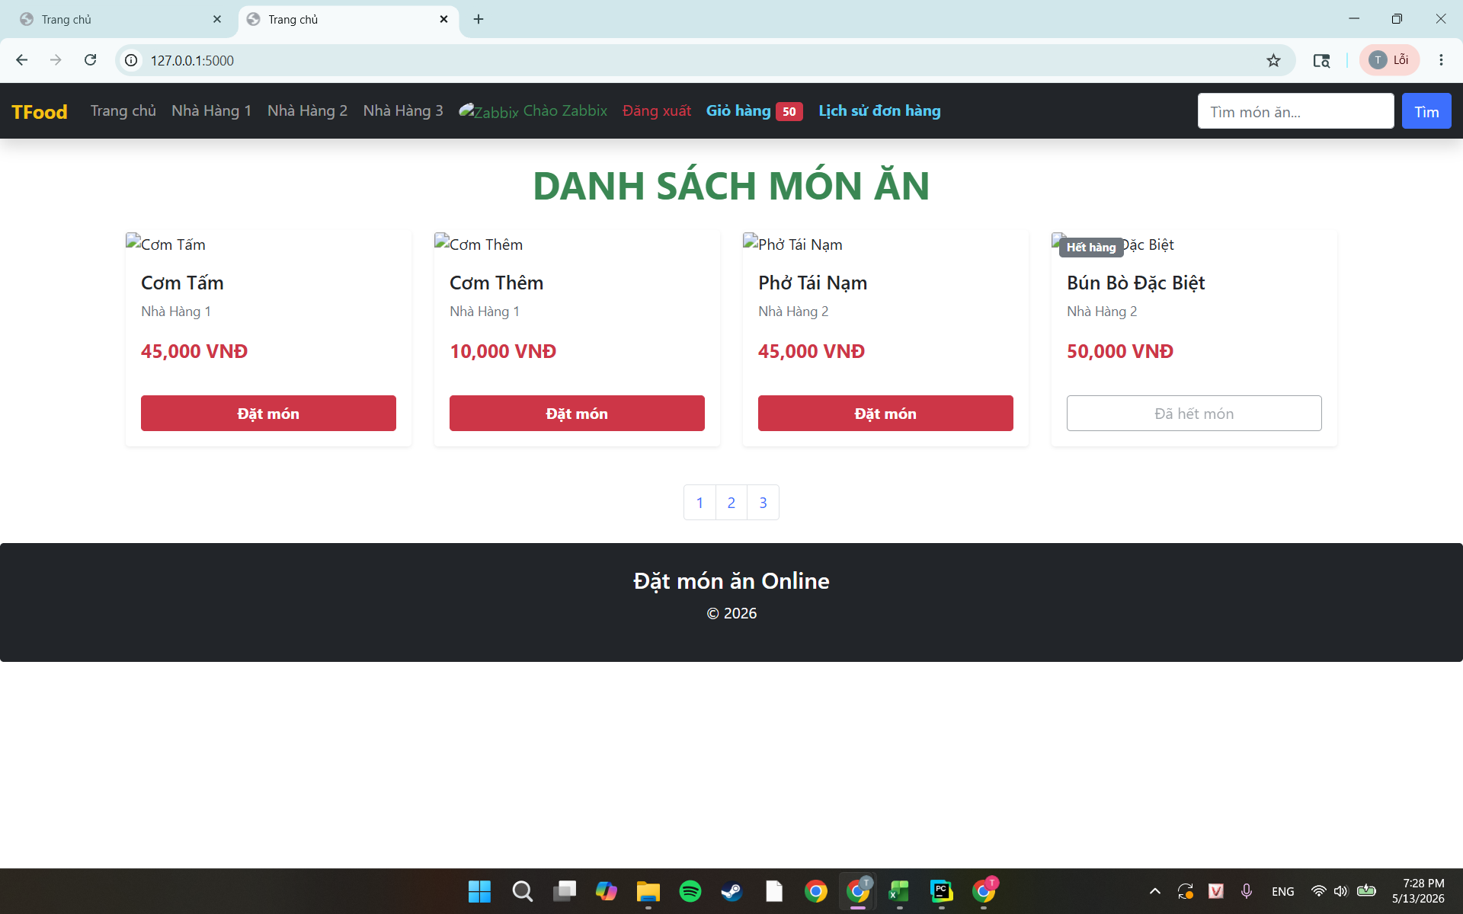 |  | 2026-05-13 | Pass
TCL6 | Đăng nhập mà bỏ trống ô 'Tên đăng nhập' | 1. Truy cập trang Đăng nhập 2. Tên đăng : không nhập gì 3. Mật khẩu: nhập Trieu2005 4. Nhấn nút Đăng nhập | Vẫn ở trang Đăng nhập và hiện thông báo yêu cầu nhập 'Tên đăng nhập' |  | 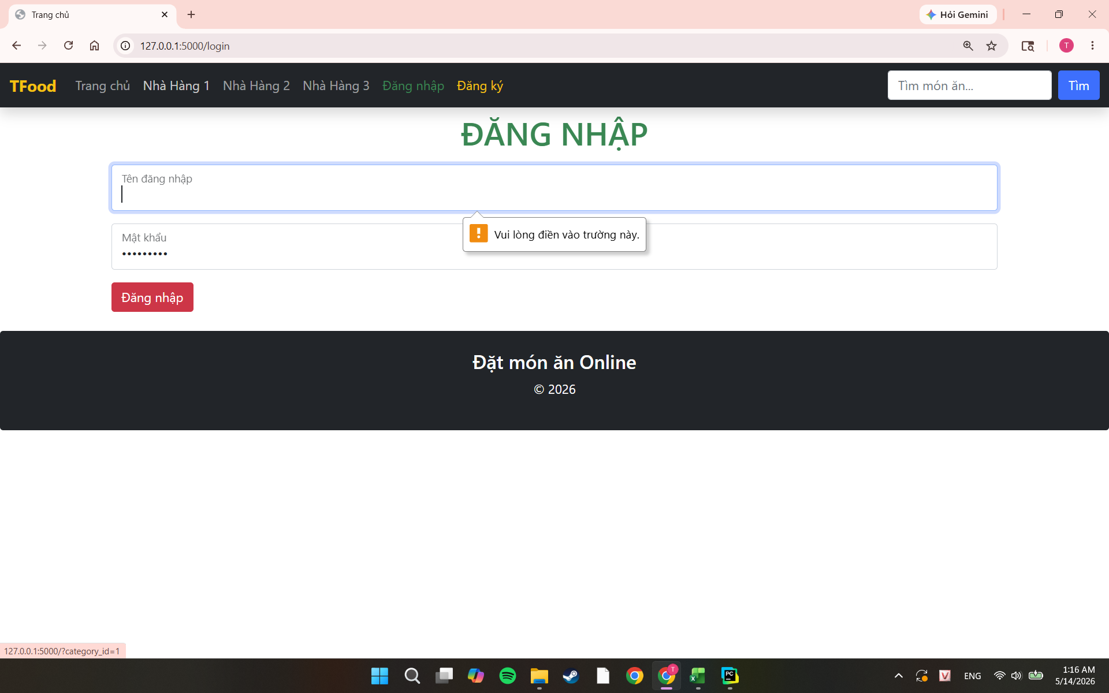 | 2026-05-13 | Pass
TCL7 | Đăng nhập mà bỏ trống ô 'Mật khẩu' | 1. Truy cập trang Đăng nhập 2. Tên đăng nhập: trieu05 3. Mật khẩu: không nhập gì 4. Nhấn nút Đăng nhập | Vẫn ở trang Đăng nhập và hiện thông báo yêu cầu nhập 'Mật khẩu' |  | 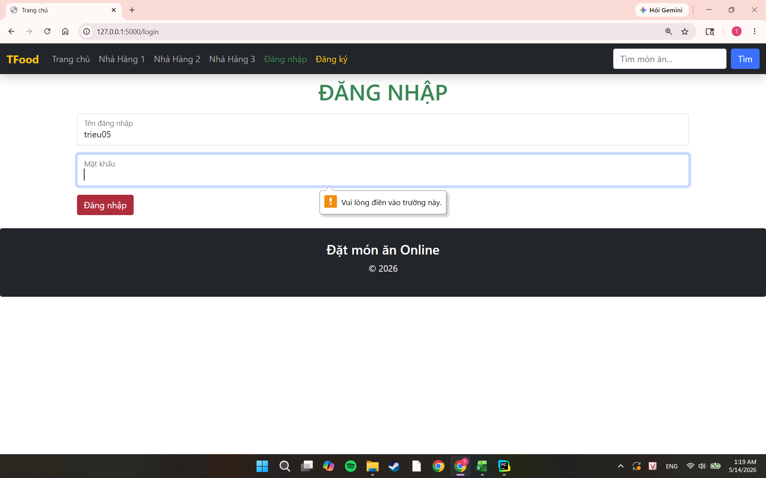 | 2026-05-13 | Pass

Thêm giỏ hàng
TEST CASE

System Name： | HỆ THỐNG ĐẶT MÓN ĂN ONLINE
Module Code： | CR100 - Export to excel
Test requirement: | CR1 -
Pass | 6 | Pending | 0
Fail | 0 | Number of test cases: | -12

ID | Test Case Description | Test Case Procedure | Expected Results |  | Actual Results | Test date | Status | Note

TCA1 | Thêm món còn hàng, nhà hàng đang mở, thành công | Precondition: Đã thực hiện TCL1 1. Truy cập trang Home 2. Tìm nhà hàng còn mở cửa và món của nhà hàng đó còn hàng. ( Ví dự: Phở Tái Nạm của Nhà Hàng 2) 3. Nhấn nút Đặt món màu đỏ bên dưới món 4. Quan sát Giỏ hàng ở thanh menu | Số lượng gí hàng cộng thêm 1, Khi nhấp vào Giỏ hàng thấy món vừa đặt. |  | 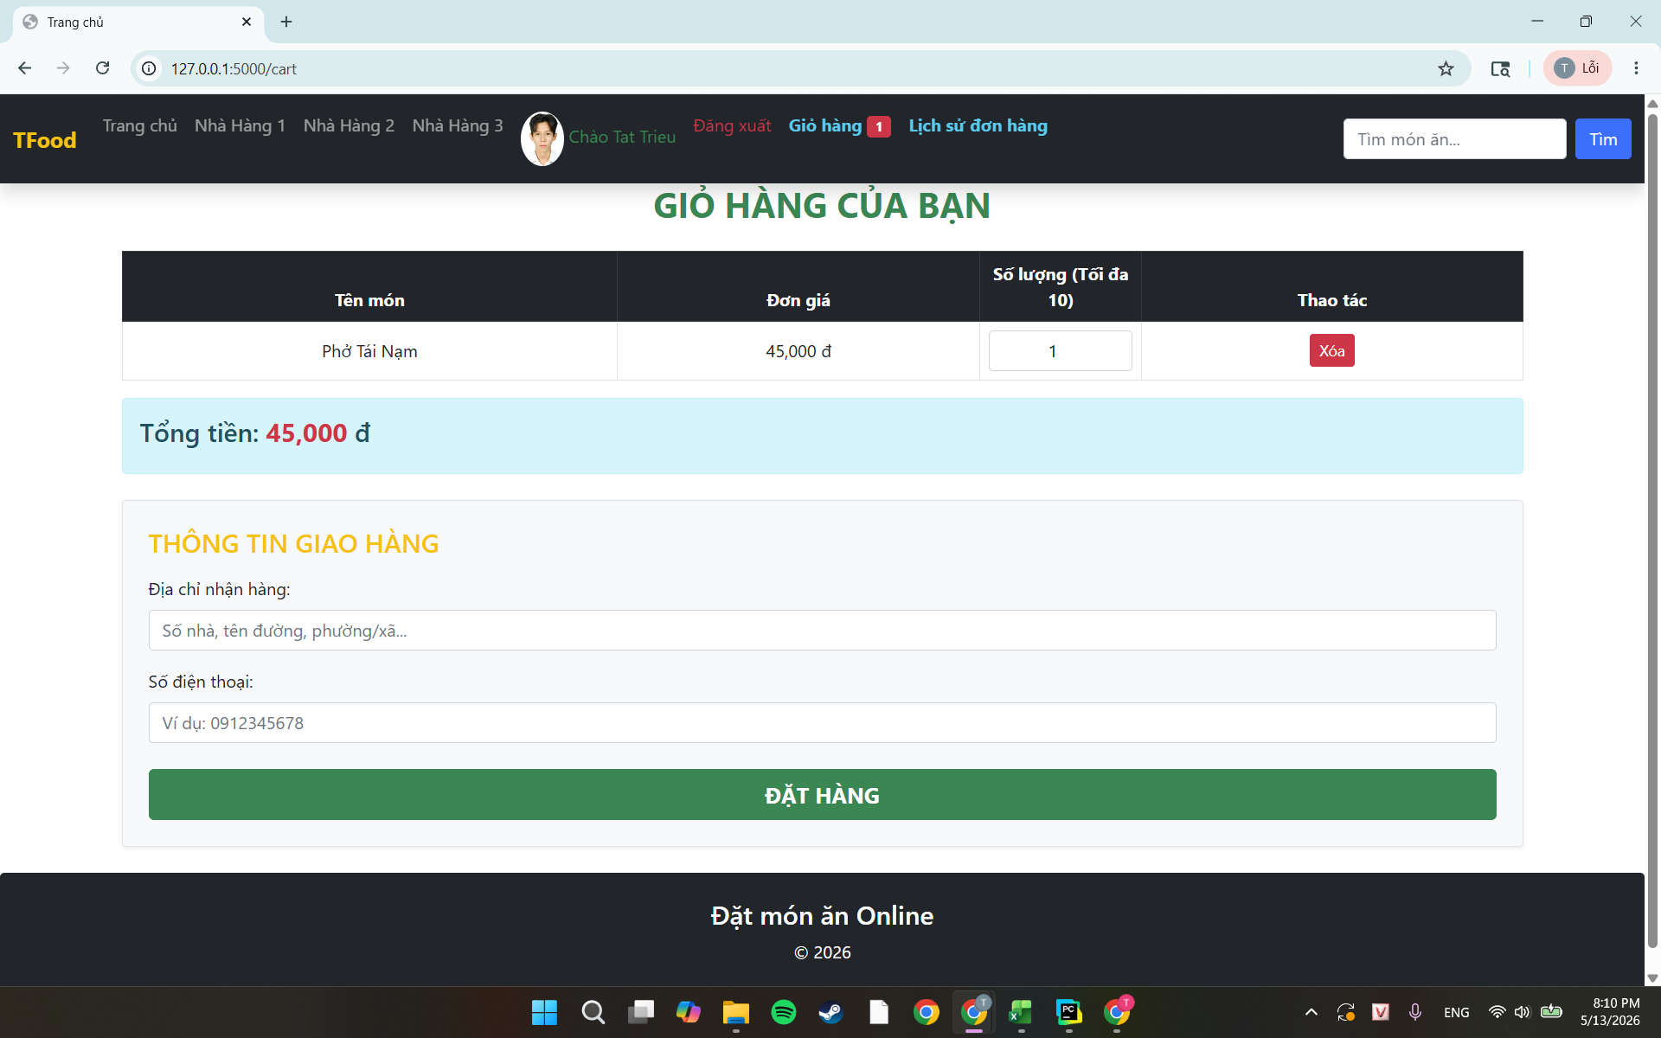 | 2026-05-13 | Pass
TCA2 | Kiểm tra nút bị disabled với món hết hàng | Precondition: Đã thực hiện TCL1 1. Truy cập vào trang Home 2. Tìm món hiển thị Hết hàng (Ví dụ: Bún bò đặc biệt của Nhà hàng 2) 3. Nhấn nút Đã hết món | Nút hiển thị chữ Đã hết món màu xám, bị disabled Không có phản hồi nào khi nhấn Giỏ hàng không thay đổi |  | 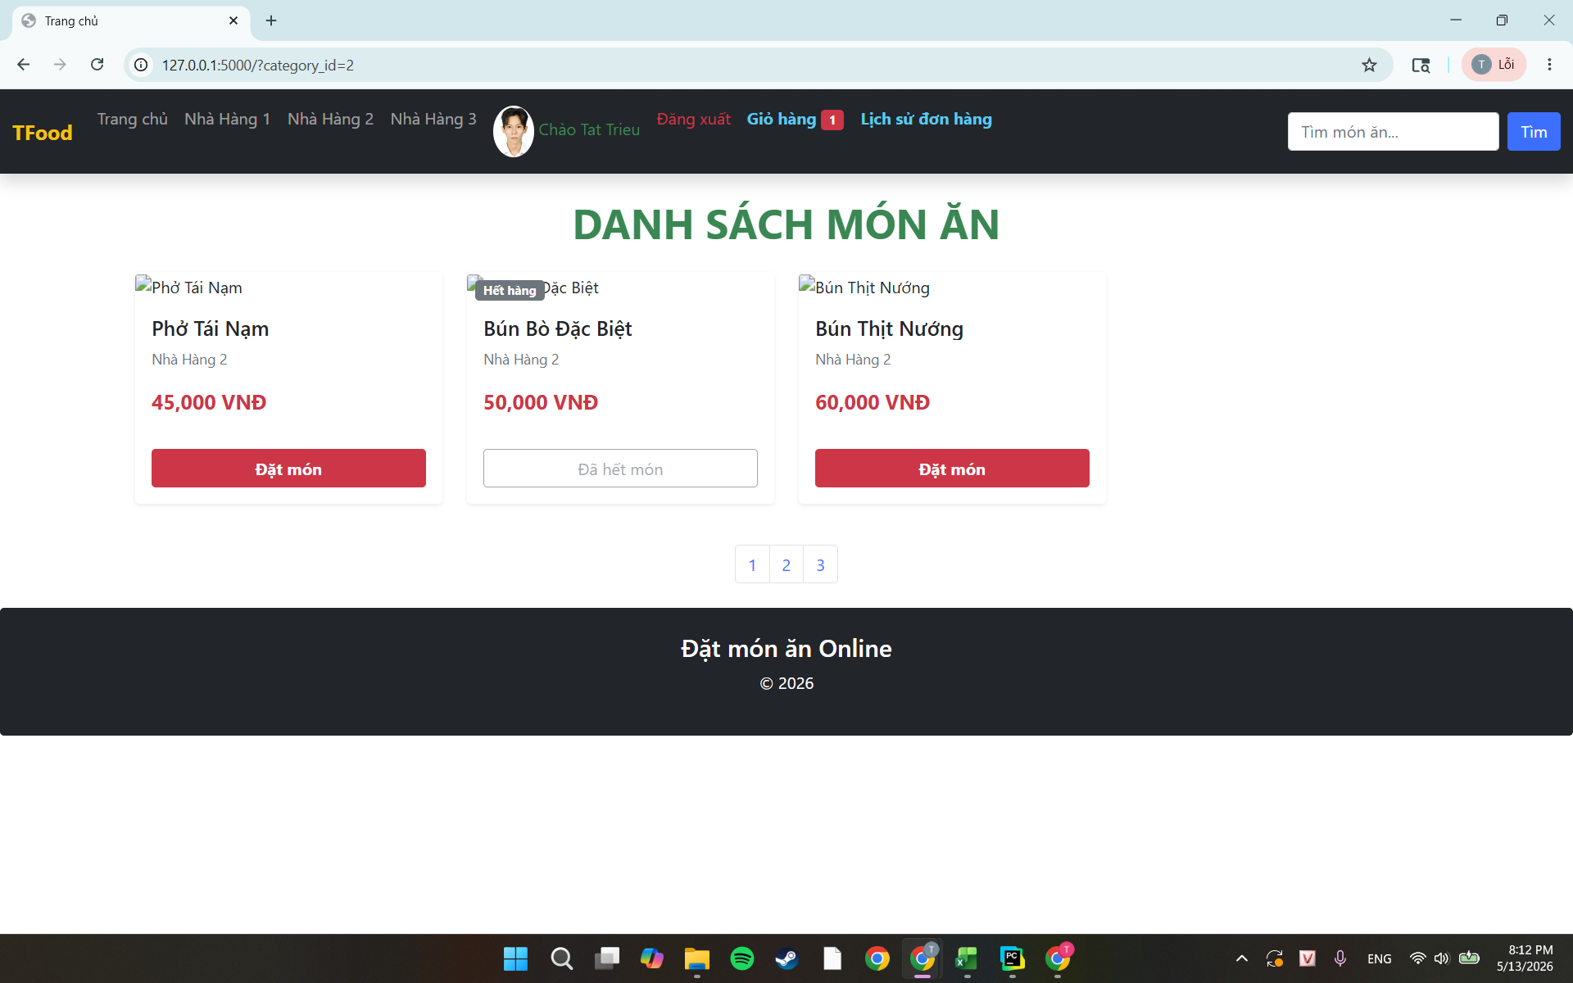 | 2026-05-13 | Paas
TCA3 | Kiểm tra nút bị disabled với món thuộc nhà hàng đóng cửa | Precondition: Đã thực hiện TCL1 1. Truy cập trang Home 2. Chọn nhà hàng đang đóng cửa (Ví dụ: Nhà hàng 3) 3. Nhấn vào nút Tạm đóng cửa của món ăn( Ví dụ: món Bún Cua) | Không có phản hồi nào khi nhấn Giỏ hàng không thay đổi |  | 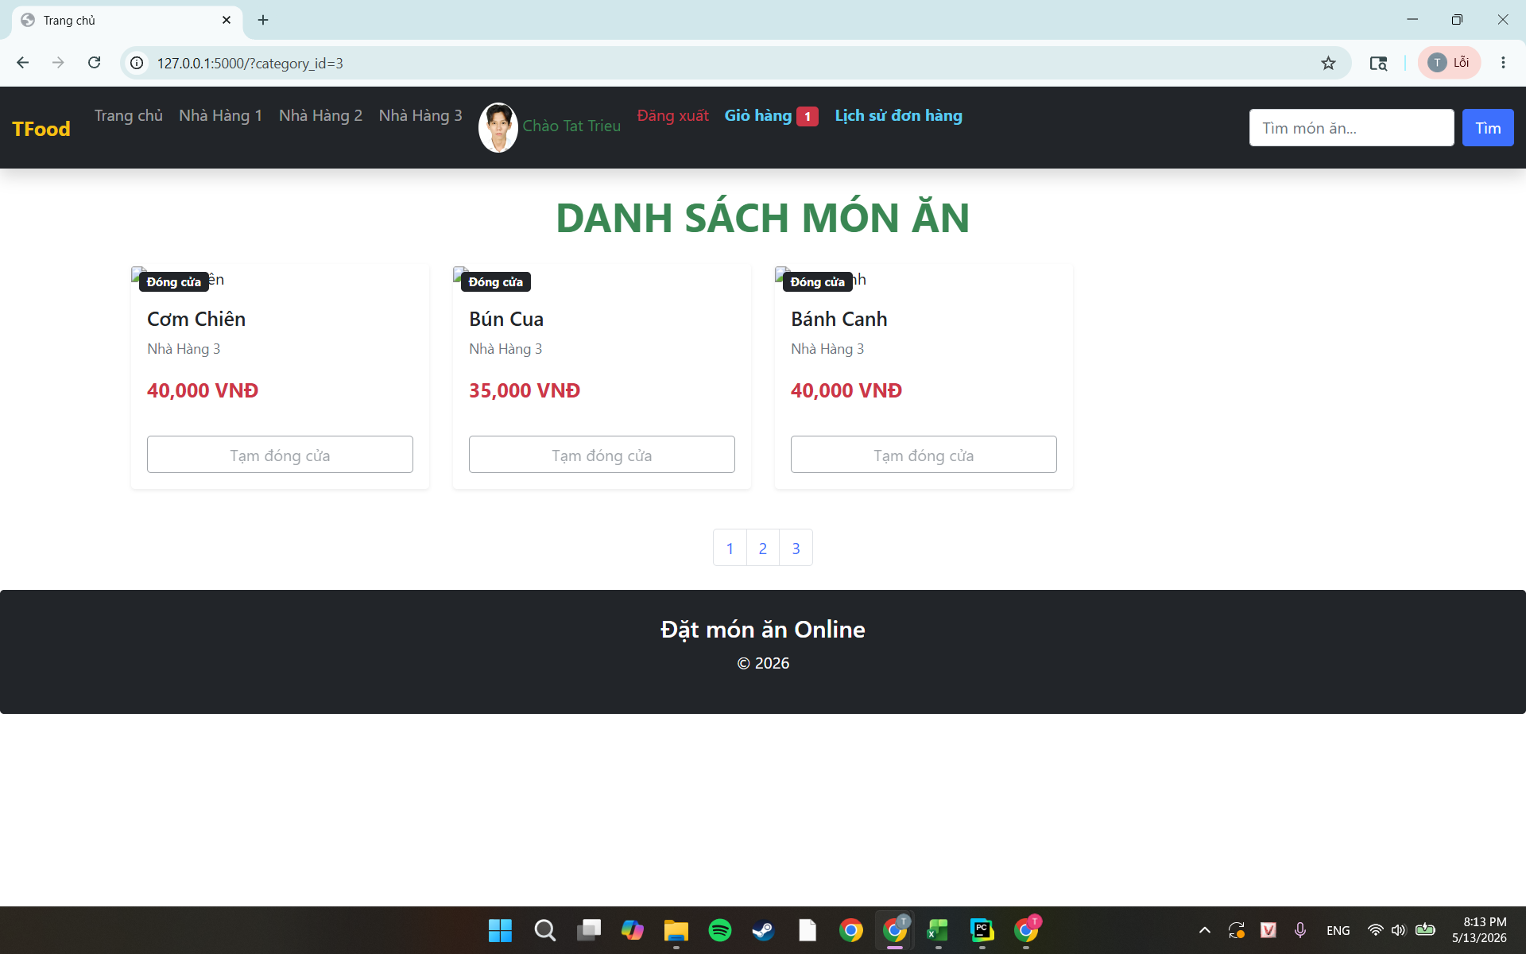 | 2026-05-13 | Pass
TCA4 | Thêm cùng 1 món 2 lần | Precondition: Đã thực hiện TCL1. Giỏ hàng đang trống. 1. Truy cập vào trang Home 2. Nhấn nút Đặt món Phở Tái Nạm của Nhà Hàng 2 3. Nhấn lại nút Đặt món của Phở Tái Nạm của Nhà Hàng 2 lần 2 4. Quan sát Giỏ hàng ở thành menu | Giỏ hàng từ 0 tăng lên 2 Khi nhấn vào Giỏ hàng hiển thị tên món là Phở Tái Nạm với Số lượng là 2 và Tổng tiền là 90.000đ |  | 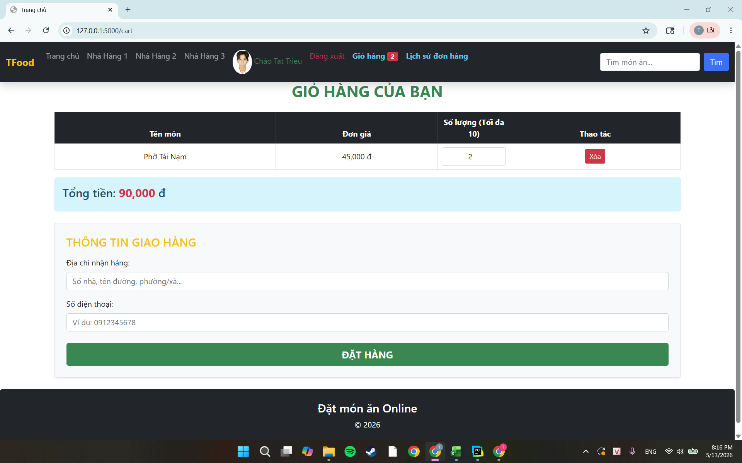 | 2026-05-13 | Pass
TCA5 | Thêm món khi số lượng món đó trong giỏ đã đạt 10 | Precondition: Đã thực hiện TCL1 và Giỏ hàng đăng có món Phở Tái Nạm với số lượng 10 1. Truy cập vào trang Home 2. Nhấn nút Đặt món của Phở Tái Nạm của Nhà hàng 2 thêm 1 lần nữa 3. Quan sát phản hồi | Hiển thị thông báo lỗi: 'Bạn chỉ được đặt tối đa 10 phần cho món này' Số lượng trong giỏ hàng vẫn là 10, không tăng thêm |  | 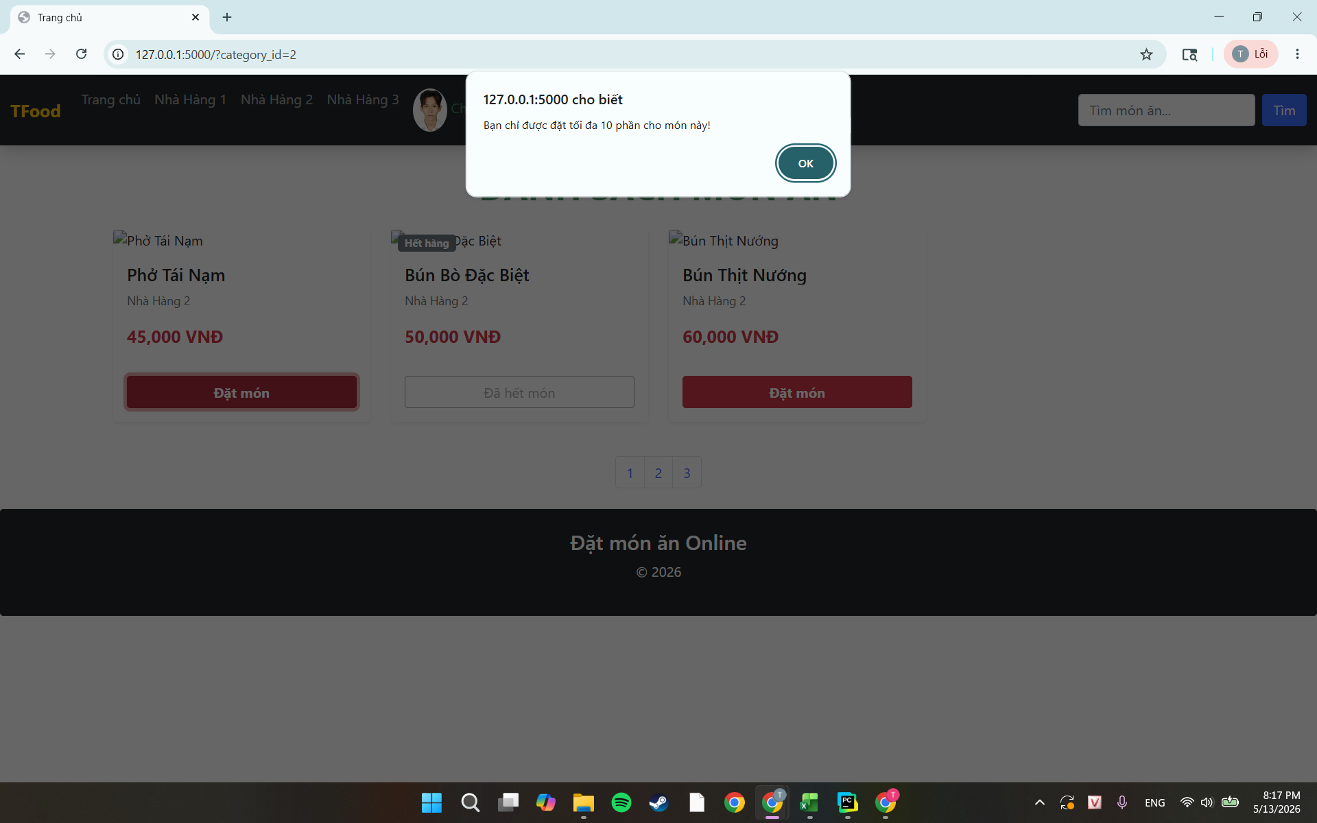 | 2026-05-13 | Pass
TCA6 | Thêm món mới khi giỏ hàng đã có đủ 50 lmón | Precondition: Đã thực hiện TCL1. Giỏ hàng đang có đúng 50 món 1. Truy cập trang Home 2. Tìm 1 món chưa có trong trong Giỏ hàng hoặc 1 món chưa đủ số lượng tối đa. (Ví dụ: Bún thịt nướng ) 3. Nhấn nút Đặt món của món đó | Hiển thị thông báo lỗi: 'Giỏ hàng đã đầy ' Giỏ hàng vẫn có 50 loại, không tăng thêm | 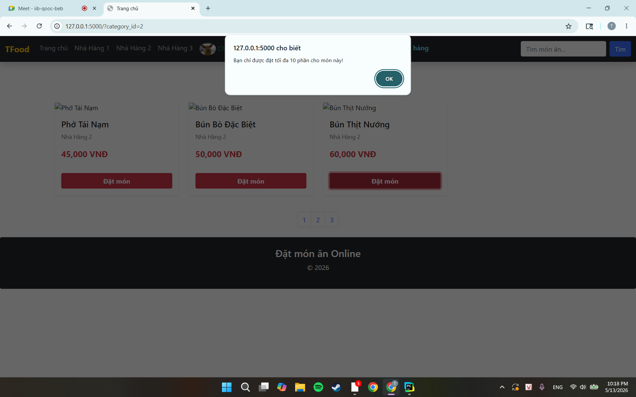 |  | 2026-05-13 | Pass
TCA7 | Thêm món khi chưa đăng nhập | 1. Truy cập vào trang Home 2. Nhấn nút Đặt món của bất kỳ món nào của nhà Hàng đang mở, còn hàng ( Ví dụ: Phở Tái Nạm của Nhà hàng 2) | Hiển thị thông báo lỗi ' Vui lòng đăng nhập' sau đó chuyển về trang Đăng Nhập | 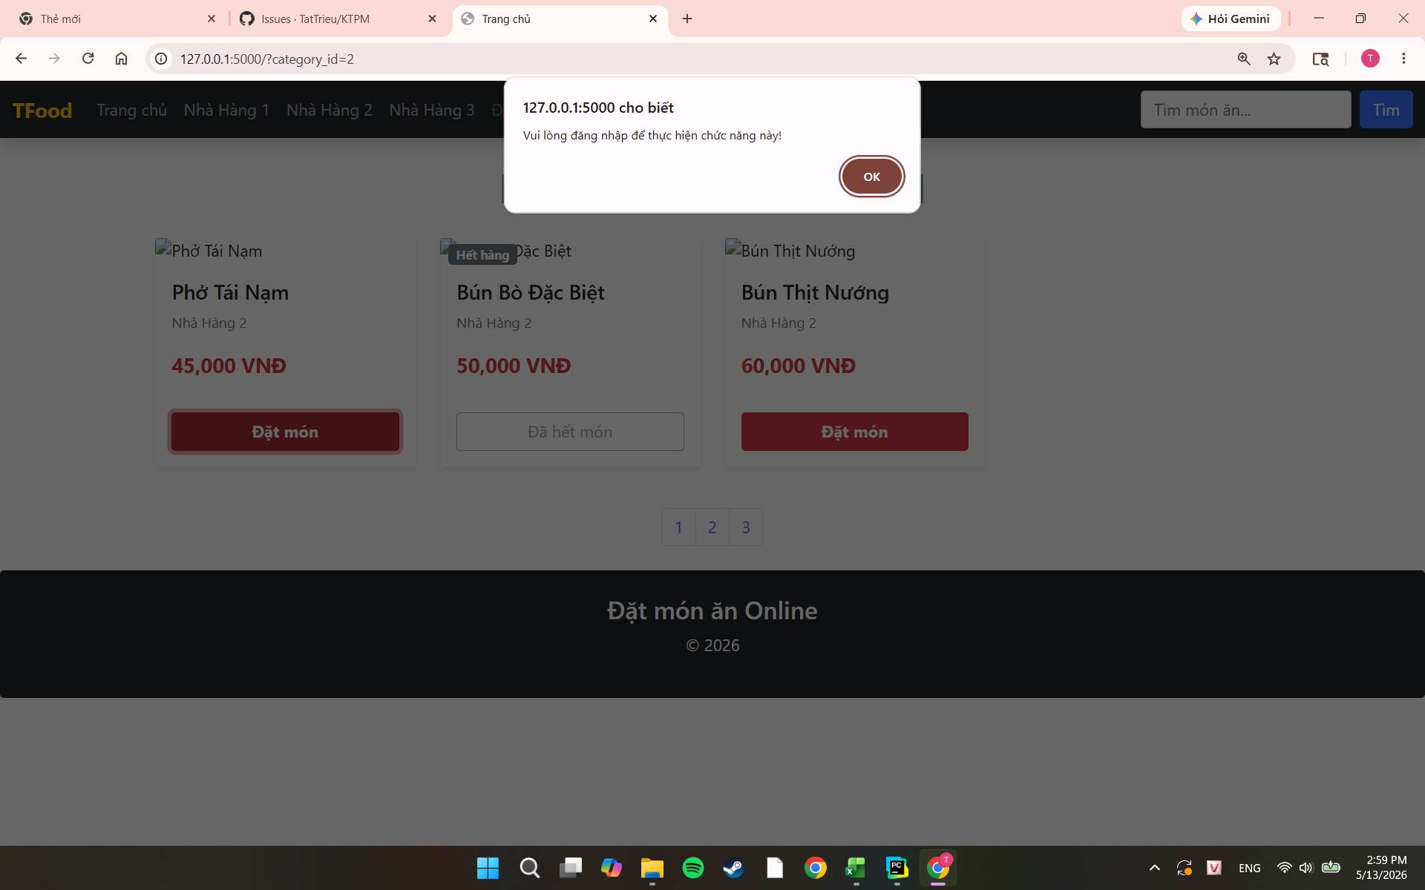 |  | 2026-05-13 | Pass

Thanh toán
TEST CASE

System Name： | HỆ THỐNG ĐẶT MÓN ĂN ONLINE
Module Code： | CR100 - Export to excel
Test requirement: | CR1 -
Pass | 9 | Pending | 0
Fail | 0 | Number of test cases: | -12

ID | Test Case Description | Test Case Procedure | Expected Results |  | Actual Results | Test date | Status | Note

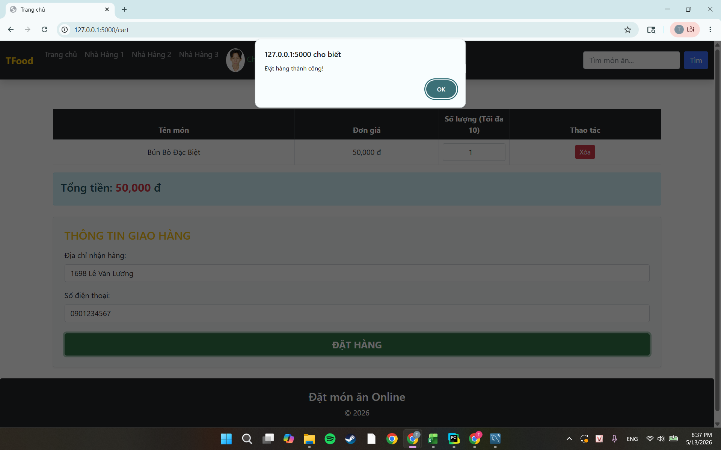
TCP1 | Đặt hàng thành công với đầy đủ thông tin hợp lệ( Nhập đủ thông tin giao hàng và SĐT từ 10 đến 11 số) | Precondition: Đã thực hiện TCL1 Giỏ hàng có món, tổng tiền >= 50.000đ. 1. Truy cập vào ô Giỏ hàng 2. Tại mục 'THÔNG TIN GIAO HÀNG': 'Địa chỉ nhận hàng': nhập '1698 Lê Văn Lương' 'Số điện thoại': nhập '0901234567' 3. Nhấn nút ĐẶT HÀNG | Hiện thông báo: Đặt hàng thành công Giỏ hàng hiện 0 Truy cập vào Lịch sử đơn hàng : xuất hiện đơn hàng mới với trạng thái "Chờ xác nhận" Thông tin đơn hàng khớp: địa chỉ, tổng tiền đúng |  |  | 2026-05-13 | Pass
TCP2 | Đặt hàng khi tổng tiền < 50.000đ | Precondition: Đã thực hiện TCL1 Giỏ hàng có món với tổng tiền < 50.000đ ( "Cơm Thêm" 10.000đ × 1). 1. Truy cập vào ô Giỏ hàng 2. Tại mục 'THÔNG TIN GIAO HÀNG': 'Địa chỉ nhận hàng': nhập '1698 Lê Văn Lương' 'Số điện thoại': nhập '0901234567' 3. Nhấn nút ĐẶT HÀNG | Hiển thị thông báo lỗi: Tổng đơn hàng phải từ 50.000đ trở lên Giỏ hàng không bị xoá Không có đơn mới trong Lịch sử đơn hàng |  | 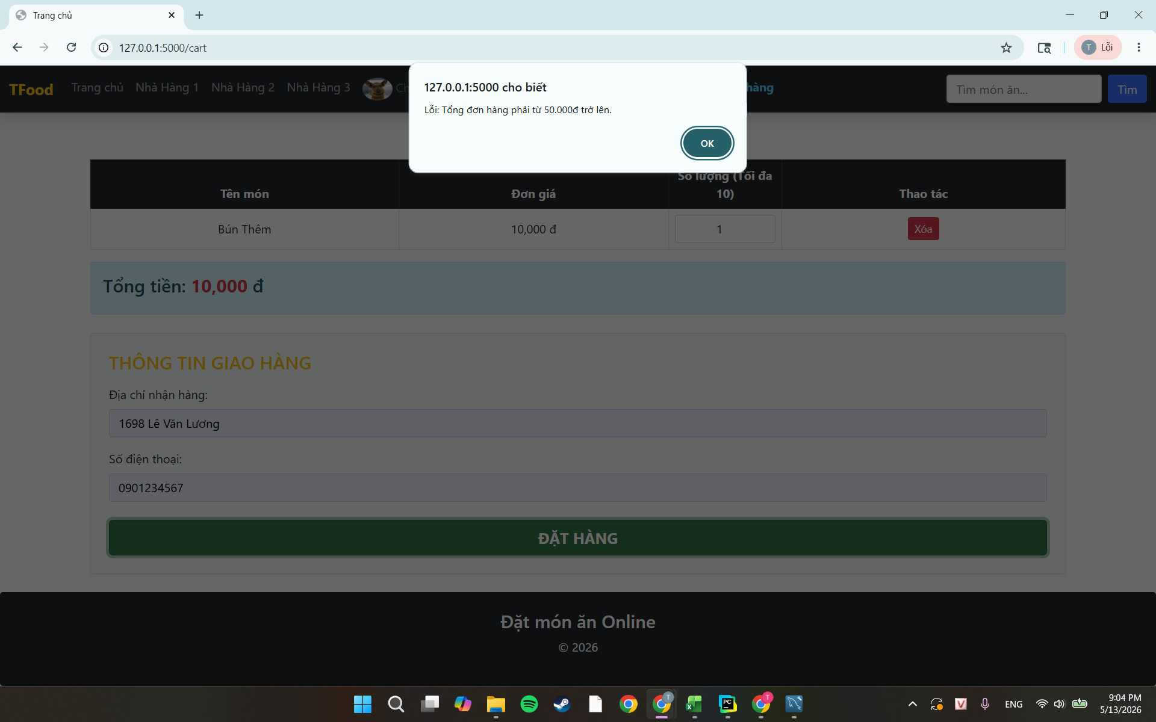 | 2026-05-13 | Pass
TCP3 | Đặt hàng khi để trống trường Địa chỉ | Precondition: Đã thực hiện TCL1 Giỏ hàng có món, tổng >= 50.000đ. 1. Truy cập vào ô Giỏ hàng 2. Địa chỉ nhận hàng: để trống 3. Số điện thoại: nhập 0901234567 4. Nhấn nút ĐẶT HÀNG | Hiển thị thông báo lỗi: Vui lòng nhập địa chỉ giao hàng. Giỏ hàng không bị xoá Không có đơn mới trong trang Lịch sử đơn hàng |  | 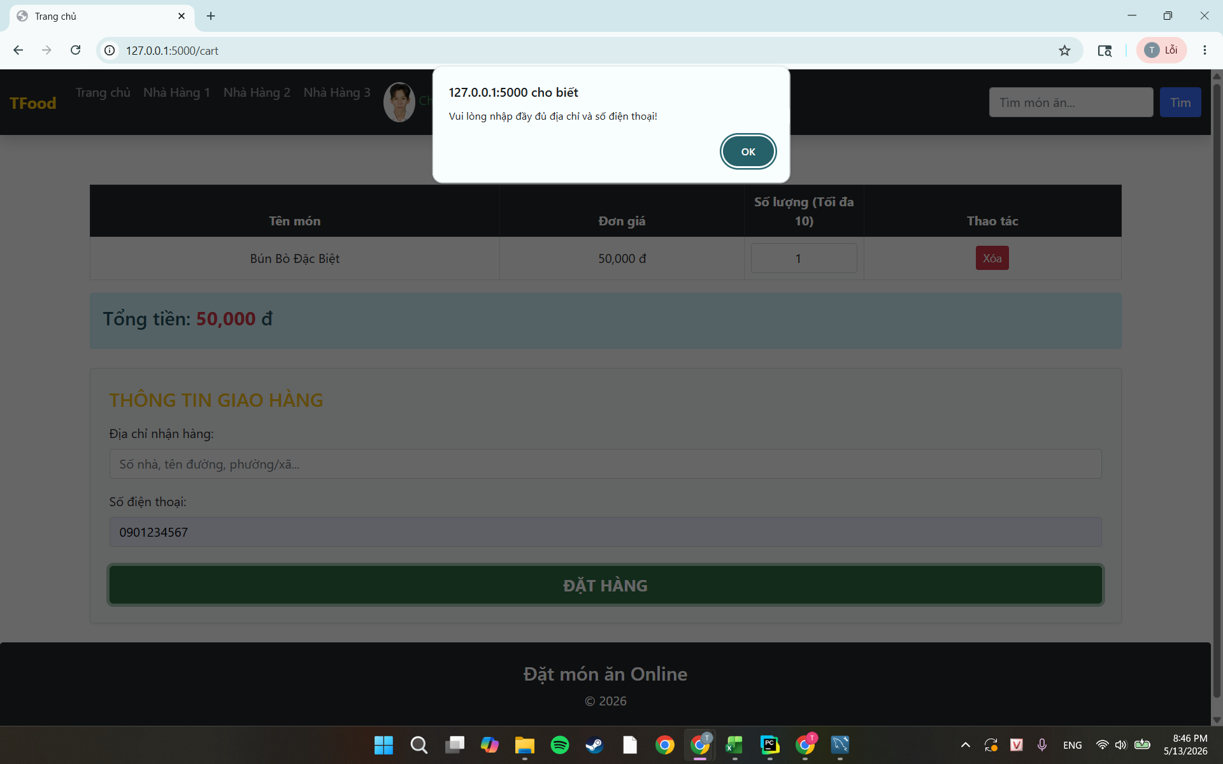 | 2026-05-13 | Pass
TCP4 | Đặt hàng với SĐT = 9 chữ số | Precondition: Đã thực hiện TCL1 Giỏ hàng có món, tổng >= 50.000đ. 1. Truy cập vào Giỏ hàng 2. Tại mục 'THÔNG TIN GIAO HÀNG': 'Địa chỉ nhận hàng': nhập '1698 Lê Văn Lương' 'Số điện thoại': nhập '090123456' 3. Nhấn nút ĐẶT HÀNG | Hiển thị thông báo lỗi: 'Số điện thoại phải từ 10-11 chữ số.' Giỏ hàng không bị xoá Không có đơn mới trong trang Lịch sử đơn hàng | 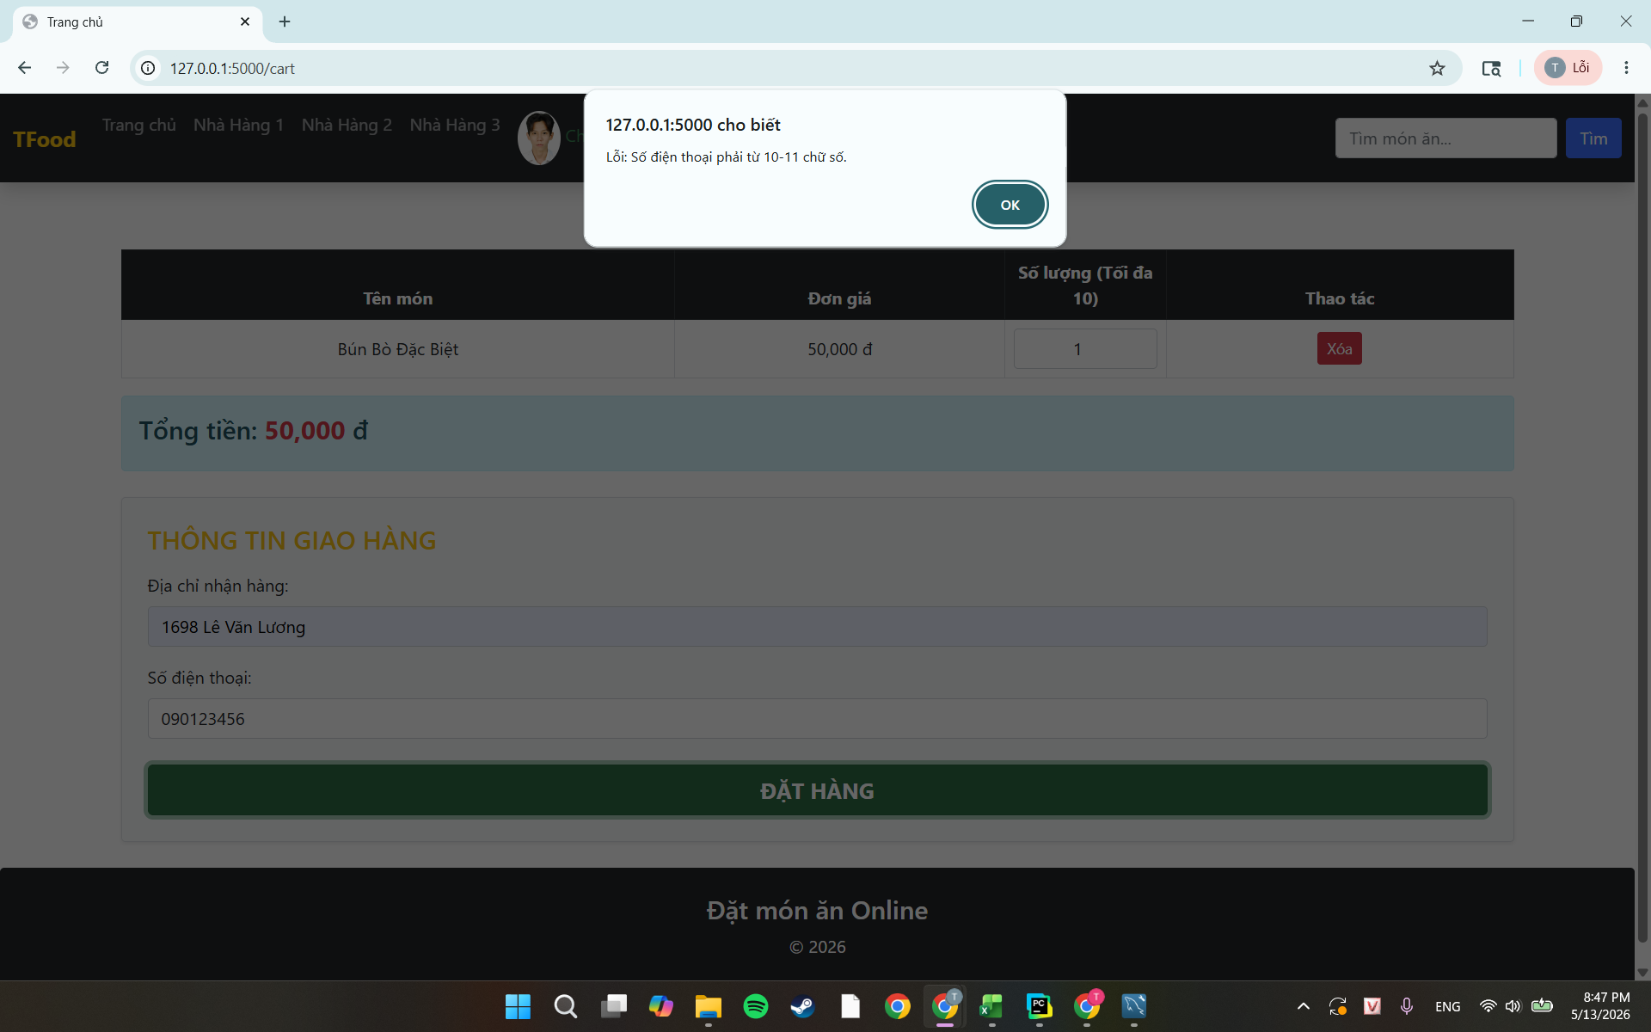 |  | 2026-05-13 | Pass
TCP5 | Đặt hàng với SĐT = 12 chữ số | Precondition: Đã đăng nhập. Giỏ hàng có món, tổng >= 50.000đ. 1. Truy cập vào Giỏ hàng 2. Tại mục 'THÔNG TIN GIAO HÀNG': 'Địa chỉ nhận hàng': nhập '1698 Lê Văn Lương' 'Số điện thoại': nhập '090123456712' 3. Nhấn nút ĐẶT HÀNG | Hệ thống trả thông báo lỗi: "Số điện thoại phải từ 10-11 chữ số." Giỏ hàng không bị xoá Không có đơn mới trong trang Lịch sử đơn hàng |  |  | 2026-05-13 | Pass
TCP6 | Đặt hàng với SĐT chứa ký tự chữ | Precondition: Đã thực hiện TCL1 Giỏ hàng có món, tổng >= 50.000đ. 1. Truy cập vào Giỏ hàng 2. Tại mục THÔNG TIN GIAO HÀNG: 'Địa chỉ nhận hàng': nhập '1698 Lê Văn Lương' 'Số điện thoại': nhập "0901234567a" 3. Nhấn nút ĐẶT HÀNG | Hiển thị thông báo lỗi: 'Số điện thoại phải từ 10-11 chữ số.' Giỏ hàng không bị xoá Không có đơn mới trong trang Lịch sử đơn hàng |  |  | 2026-05-13 | Pass
TCP7 | Đặt đơn thứ 6 trong ngày | Precondition: Đã thực hiện TCL1 Tài khoản đã đặt đúng 5 đơn hàng trong ngày hôm nay. 1. Thêm món vào giỏ, tổng >= 50.000đ 2. Truy cập vào trang Giỏ hàng 3. Nhập địa chỉ và SĐT hợp lệ 4. Nhấn ĐẶT HÀNG | Hiển thị thông báo lỗi: 'Bạn đã đặt quá 5 đơn hàng trong ngày hôm nay.' Giỏ hàng không bị xoá Không có đơn mới trong |  | 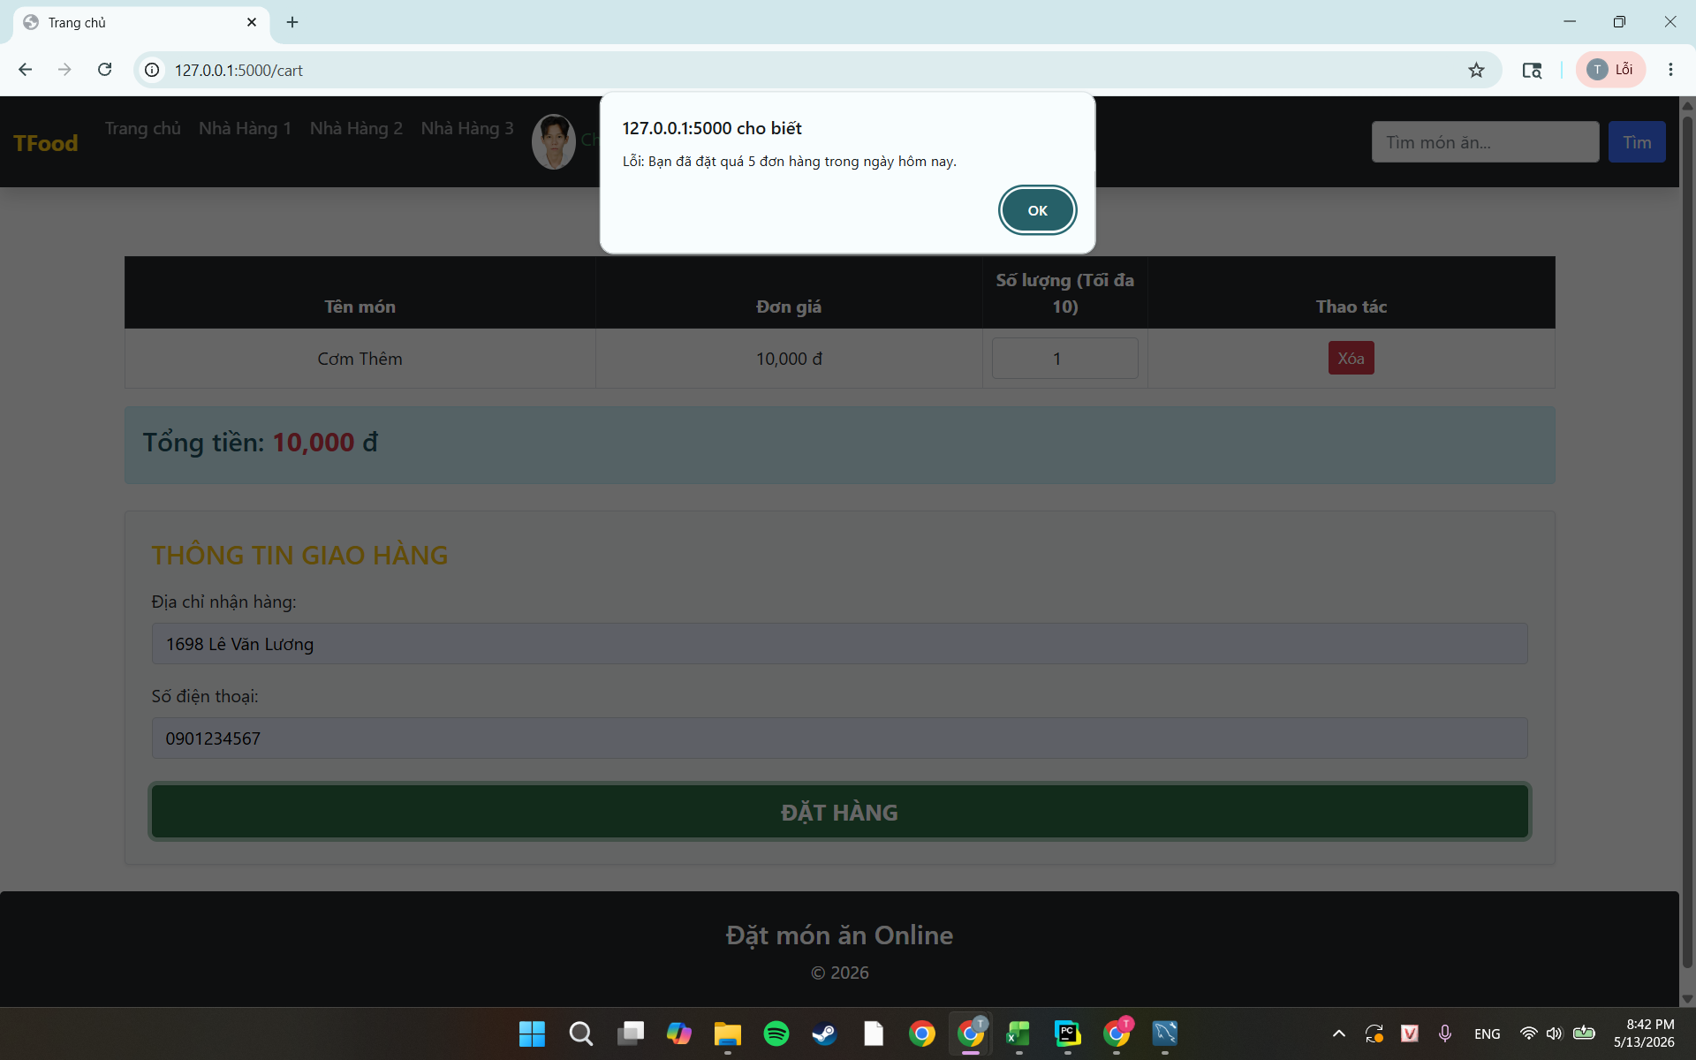 | 2026-05-13 | Pass
TCP8 | Đặt hàng khi giỏ hàng đang trống | Precondition: Đã thực hiện TCL1và Giỏ hàng trống. 1. Truy cập trang Giỏ 2. Quan sát trang | Hiển thị thông báo: 'Giỏ hàng trống ' Không có form địa chỉ, SĐT, không có nút ĐẶT HÀNG | 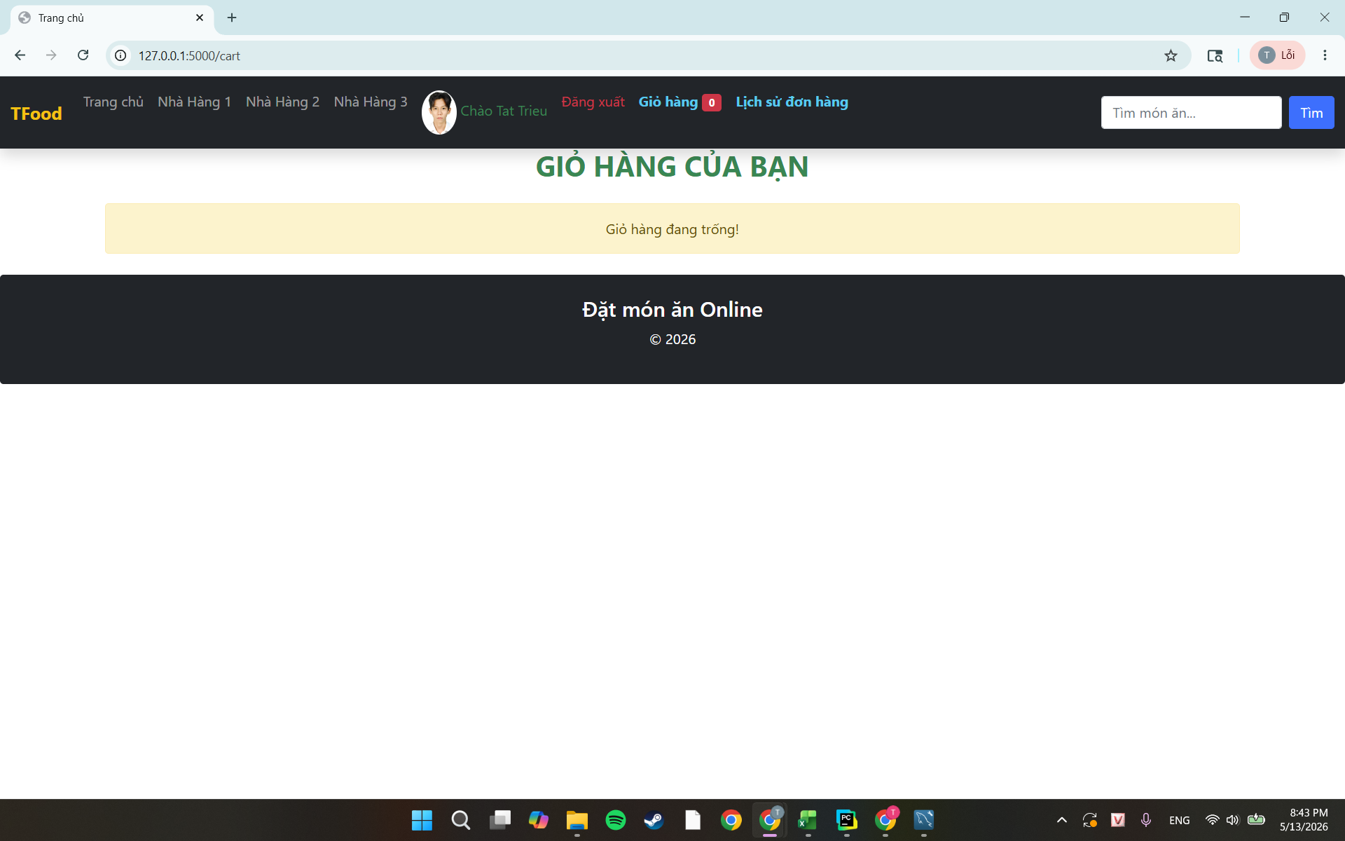 |  | 2026-05-13 | Pass
TCP9 | Xóa món vừa thêm ra khỏi Giỏ hàng | Precondition: Đã thực hiện TCL1và Giỏ hàng trống. 1. Thêm một món ăn còn hàng của một cửa hàng còn mở cửa (Ví dụ: món Bún Bò Đặc Biệt của Nhà hàng 2) 2. Truy cập vào Giỏ hàng 3. Hiện thị món vừa đặt hàng (Ví dụ: Bún Bò Đặc Biệt của Nhà hàng 2) 4. Nhấn nút 'Xóa món ăn' rồi xác nhận xóa | Hiện thị xóa thành công và Giỏ hàng hiện thị 'Giỏ hàng trống' | 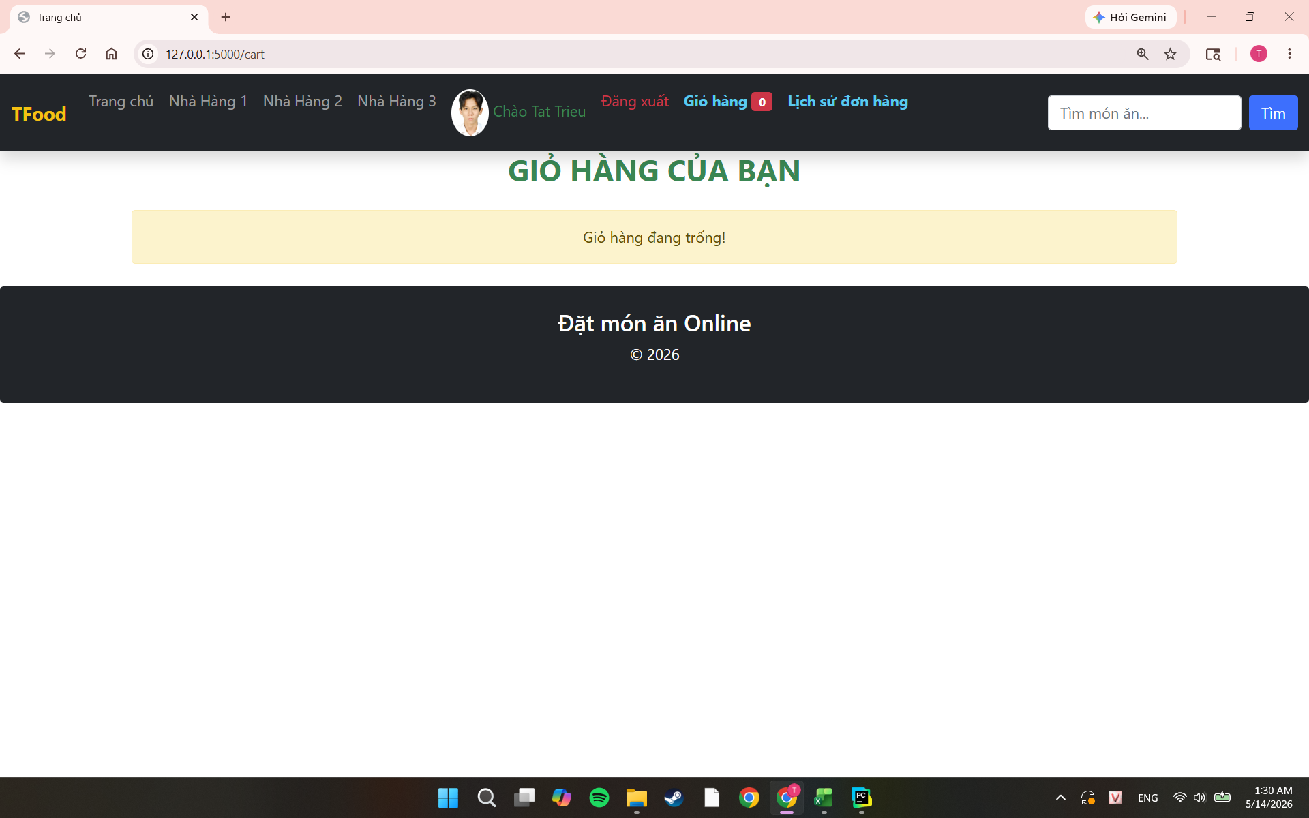 |  | 2026-05-13 | Pass

Đăng ký
TEST CASE

System Name： | HỆ THỐNG ĐẶT MÓN ĂN ONLINE
Module Code： | x
Test requirement: | CR1 -
Pass | 8 | Pending | 0
Fail | 0 | Number of test cases: | -12

ID | Test Case Description | Test Case Procedure | Expected Results | Actual Results | Test date | Status | Note

TCR1 | Đăng ký tài khoản thành công với tài khoản và mật khẩu hợp lệ | 1. Truy cập trang Đăng ký 2. Trường "Họ tên" nhập "Nguyễn Văn Test" 3. Trường "Tên đăng nhập" nhập "testuser01" (chưa tồn tại, >= 5 ký tự) 4. Trường "Mật khẩu": nhập "Test1234" (>= 8 ký tự, có số, có chữ) 5. Trường "Xác nhận mật khẩu": nhập "Test1234" 6. Trường "Ảnh đại diện": chọn 1 file ảnh (.jpg/.png) 7. Nhấn nút Đăng ký màu đỏ | 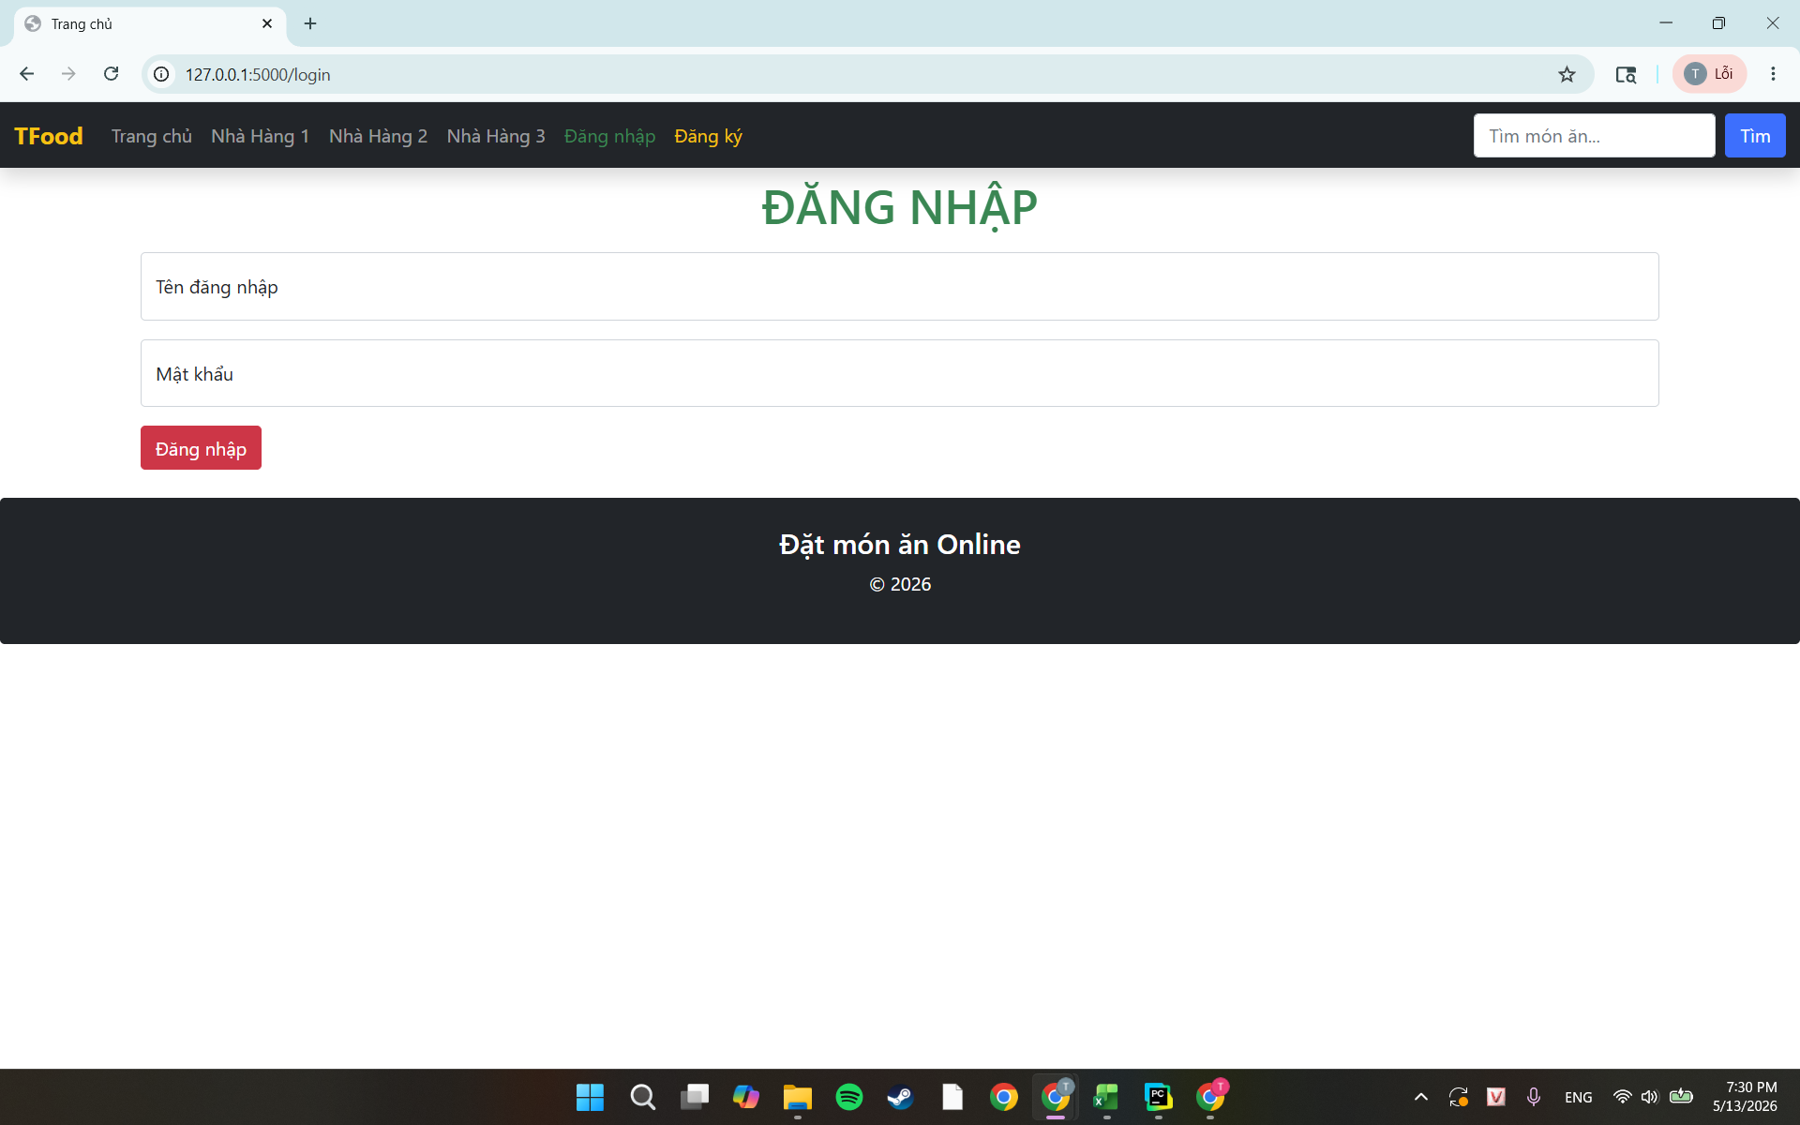 Chuyển về trang Đăng nhập, và có thể đăng nhập với tài khoản và mật khẩu vừa tạo. |  | 2026-05-13 | Pass
TCR2 | Đăng ký với username < 5 ký tự | 1. Truy cập trang Đăng ký 2. Họ tên: "Nguyen Van B" 3. Tên đăng nhập: abc 4. Mật khẩu: Test1234 5. Xác nhận mật khẩu: Test1234 6. Ảnh đại diện: chọn file ảnh 7. Nhấn Đăng ký | Vẫn ở trang đăng ký và hiện thị" Tên tài khoản tối thiểu 5 ký tự" |  | 2026-05-13 | Pass
TCR3 | Đăng ký với password < 8 ký tự | 1. Truy cập trang Đăng ký 2. Họ tên: "Nguyen Van C" 3. Tên đăng nhập: usertest02 4. Mật khẩu: Test12 5. Xác nhận mật khẩu: Test12 6. Ảnh đại diện: chọn file ảnh 7. Nhấn Đăng ký | Vẫn ở trang đăng ký và hiện thị" Mật khẩu tối thiểu 8 ký tự" |  | 2026-05-13 | Pass
TCR4 | Đăng ký tài khoản mà để trống ô( Ví dụ: Họ và Tên) | 1. Truy cập trang Đăng ký 2. Họ tên: Không điền 3. Tên đăng nhập: usertest02 4. Mật khẩu: Test1234 5. Xác nhận mật khẩu: Test1234 6. Ảnh đại diện: chọn file ảnh 7. Nhấn Đăng ký | 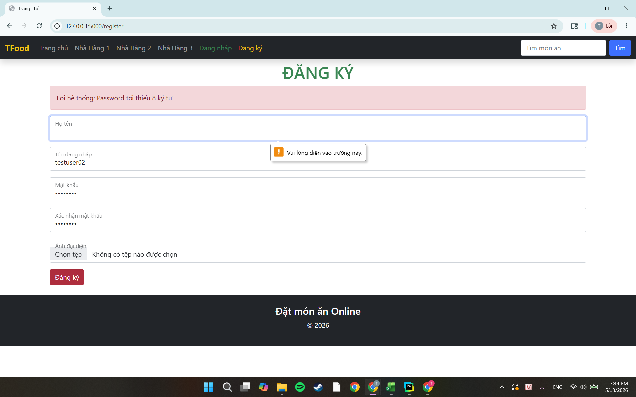 Vẫn ở trang đăng ký và hiện thị thông báo ' Vui lòng điền thông tin ô này' |  | 2026-05-13 | Pass
TCR5 | Đăng ký tài khoản vơí tên đăng nhập đã tồn tại | 1. Truy cập trang Đăng ký 2. Họ tên: "Nguyen Van C" 3. Tên đăng nhập: trieu05 4. Mật khẩu: Trieu2005t 5. Xác nhận mật khẩu: Trieu2005t 6. Ảnh đại diện: chọn file ảnh 7. Nhấn Đăng ký | Vẫn ở trang đăng ký và hiện thị thông báo ' Username đã tồn tại' |  | 2026-05-13 | Pass
TCR6 | Đăng tài khoản mà nhập ô Xác nhận lại mật khẩu không khớp với ô Mật khẩu | 1. Truy cập trang Đăng ký 2. Họ tên: "Nguyen Van C" 3. Tên đăng nhập: trieu05t 4. Mật khẩu: Trieu2005t 5. Xác nhận mật khẩu: Trieu2005a 6. Ảnh đại diện: chọn file ảnh 7. Nhấn Đăng ký | Vẫn ở trang đăng ký và hiện thị thông báo ' Mật khẩu xác nhận không khớp' và các ô đã điền bị xóa hết |  | 2026-05-13 | Pass
TCR8 | Đăng ký tài khoản với mật khẩu không có ký tự số | 1. Truy cập trang Đăng ký 2. Họ tên: "Nguyen Van C" 3. Tên đăng nhập: trieu050 4. Mật khẩu: Trieutatn 5. Xác nhận mật khẩu: Trieutatn 6. Ảnh đại diện: chọn file ảnh 7. Nhấn Đăng ký | Vẫn ở trang đăng ký và hiện thị thông báo ' Password phải có ký tự số' |  | 2026-05-13 | Pass
TCR9 | Đăng ký tài khoản vơí mật khẩu không có ký tự chữ | 1. Truy cập trang Đăng ký 2. Họ tên: "Nguyen Van C" 3. Tên đăng nhập: trieu050 4. Mật khẩu: 1111111111 5. Xác nhận mật khẩu: 1111111111 6. Ảnh đại diện: chọn file ảnh 7. Nhấn Đăng ký | Vẫn ở trang đăng ký và hiện thị thông báo ' Password phải có ký tự hoa và thường' |  | 2026-05-13 | Pass
TCR10 | Đăng ký tài khoản với việc chọn ảnh avatar không phải là định dạng ảnh | 1. Truy cập trang Đăng ký 2. Họ tên: "Nguyen Van C" 3. Tên đăng nhập: trieu050 4. Mật khẩu: Trieutatn1 5. Xác nhận mật khẩu: Trieutatn1 6. Ảnh đại diện: chọn file PDF 7. Nhấn Đăng ký | 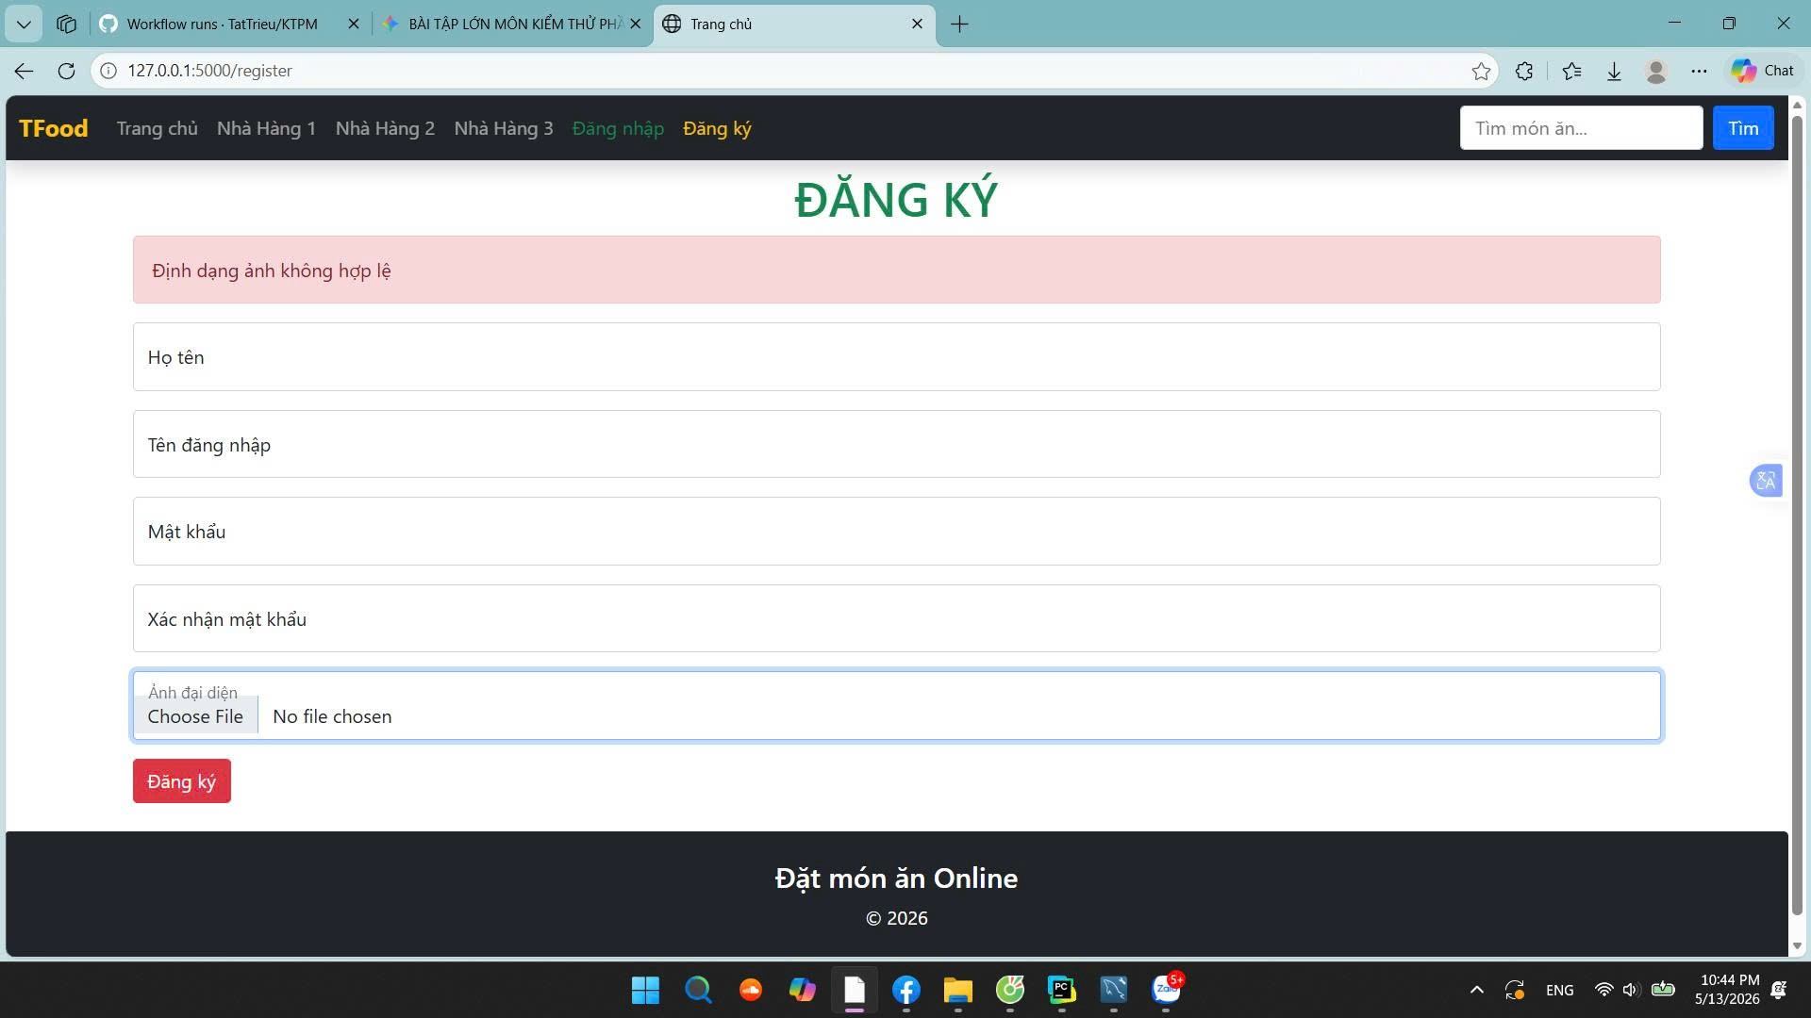 Vẫn ở trang đăng ký và hiện thị thông báo ' Ảnh đại diện phải chọn file có định dạng file ảnh' |  | 2026-05-13 | Paas

